Dados
Classe | Briófita | Familia | Ambiente | Árvore | Zona de altura
Hepática | Plagiochilaceae1 | Plagiochilaceae | Medio | 2 | b
Hepática | Plagiochilaceae1 | Plagiochilaceae | Medio | 3 | a | Após a tabulação dos dados tentem calcular os resultados em "Inserir" - "Tabela dinâmica"
Hepática | Plagiochilaceae2 | Plagiochilaceae | Ava | 4 | a | Para isso, antes de clicar em "Tabela dinâmica" qualquer célula da planlha tem que estar selecionada. Basta clicar nela

 |  |  |  |  |  | Arrastem os campos para "Linhas" e/ou "Valores"
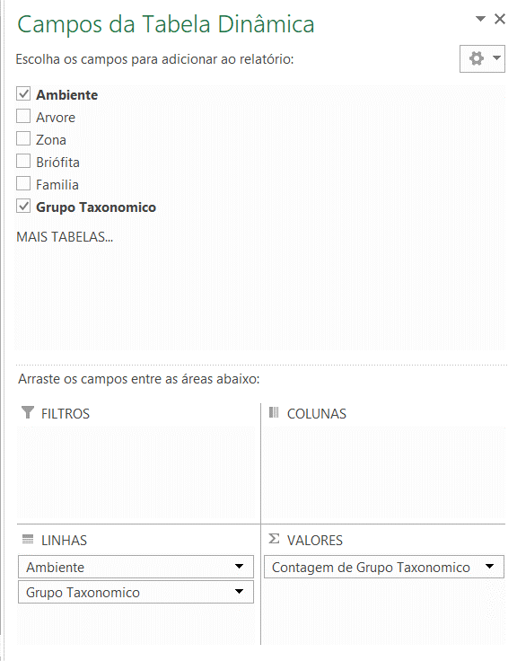

 |  |  |  |  |  |  | RESULTADOS QUE PODEM SER CALCULADOS:
 |  |  |  |  |  |  |  | NO GERAL
 |  |  |  |  |  |  |  | Qual o total de espécies e indivíduos?
 |  |  |  |  |  |  |  | Qual o total de hepáticas? E de musgos?
 |  |  |  |  |  |  |  | Qual a média de espécies/indivíduos/musgos/hepáticas por árvore?
 |  |  |  |  |  |  |  | Quais as principais famílias?

 |  |  |  |  |  |  |  | POR AMBIENTE:
 |  |  |  |  |  |  |  | Quantas espécies/indivíduos em cada ambiente?
 |  |  |  |  |  |  |  | Quantos musgos/hepáticas em cada ambiente?
 |  |  |  |  |  |  |  | Quais as médias?
 |  |  |  |  |  |  |  | Alguma foi mais rica/diversa?
 |  |  |  |  |  | Os resultados saem assim: |  | Quais famílias/ordens predominam em cada ambiente?

 |  |  |  |  |  |  |  | NAS ZONAS:
 |  |  |  |  |  |  |  | Há diferença entre as zonas?
 |  |  |  |  |  |  |  | Há diferença entre as zonas entre os ambiente?
 |  |  |  |  |  |  |  | As espécies do ambiente 1 foram iguais ou diferentes dos do ambiente2?

 |  |  |  |  |  |  |  | Quaisquer outros resultados que julgem relevantes serão bem vindos.

 |  |  |  |  |  |  | DISCUSSÃO
 |  |  |  |  |  |  |  | Porque voces acham que este padrão foi observado?
 |  |  |  |  |  |  |  | Algum outro artigo já tinha observado isso? Como foi explicado?
 |  |  |  |  |  |  |  | Quais as consequencias dessa diferença?

